Progress_Chart
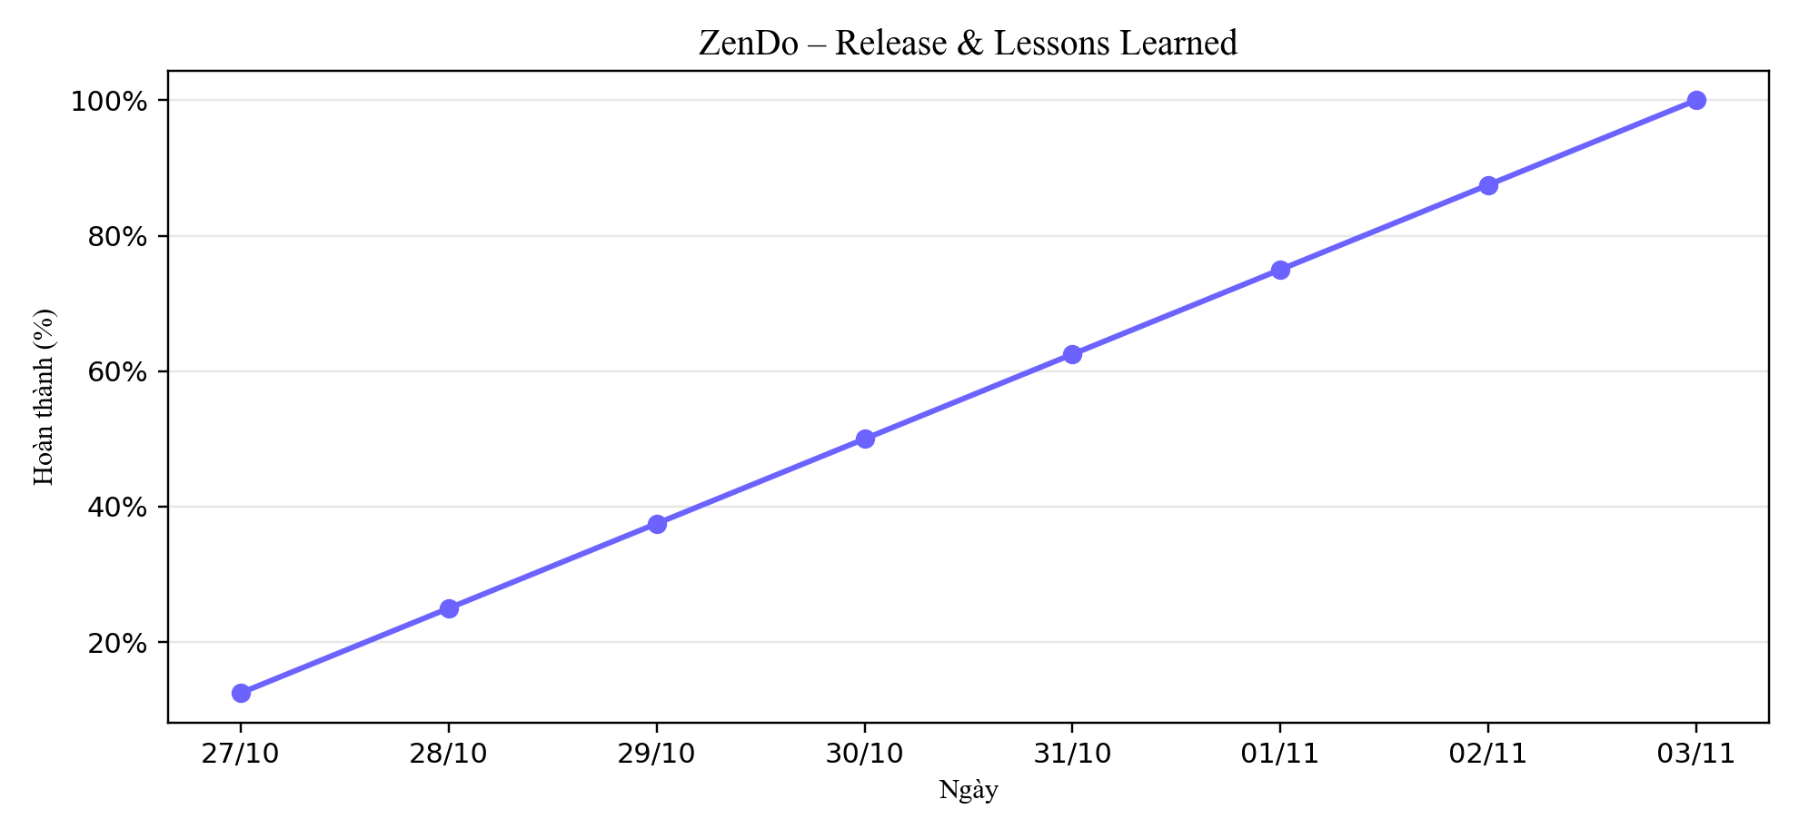
Tiến độ tích lũy (%) – Release & Lessons Learned

